상품제안서
하드커버 메모함 85X85mm | 상품코드: S05420

 |  |  |  |  |  |  | 02-713-8555 | www.synergygift.co.kr
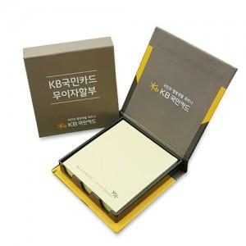

【상세/제작정보】 | <p>*하드커버 양면칼라인쇄</p><p>*기본100매​&nbsp;</p>

【인쇄/포장옵션】 | 풀칼라 / OPP(비닐)

【공급단가】 | 수량 | 500~ | 1,000~ | 3,000~ | 5,000~ | 10,000~
*VAT별도 | 단가 | 1,820원 | 1,460원 | 1,410원 | 1,350원 | 1,320원

【상품 URL】 | https://www.synergygift.co.kr:443/src/goods_detail.php?gdno=8622

